상품제안서
맞춤 제작 타포린백 | 상품코드: S43213

 |  |  |  |  |  |  | 02-713-8555 | www.synergygift.co.kr
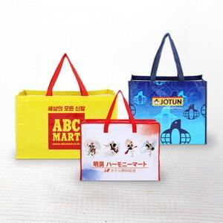

【상세/제작정보】 | <p><span style="font-size: 18.6667px;">※ 커스텀 제작 상품으로 스팩, 인쇄에 따라 비용 변동 발생됩니다.(별도문의)</span>​</p>

【인쇄/포장옵션】 | 실크, 풀칼라 / OPP(비닐)

【공급단가】 | 수량 | 200~ | 500~ | 1,000~ | 3,000~ | 5,000~
*VAT별도 | 단가 | 2,270원 | 2,150원 | 2,080원 | 1,960원 | 1,930원

【상품 URL】 | https://www.synergygift.co.kr:443/src/goods_detail.php?gdno=43213

